Índice
Índice

1
2
Macro Región Sur
Arequipa
Cusco
3
Madre de Dios
4
Moquegua
5
Puno
6
Tacna

1. Arequipa
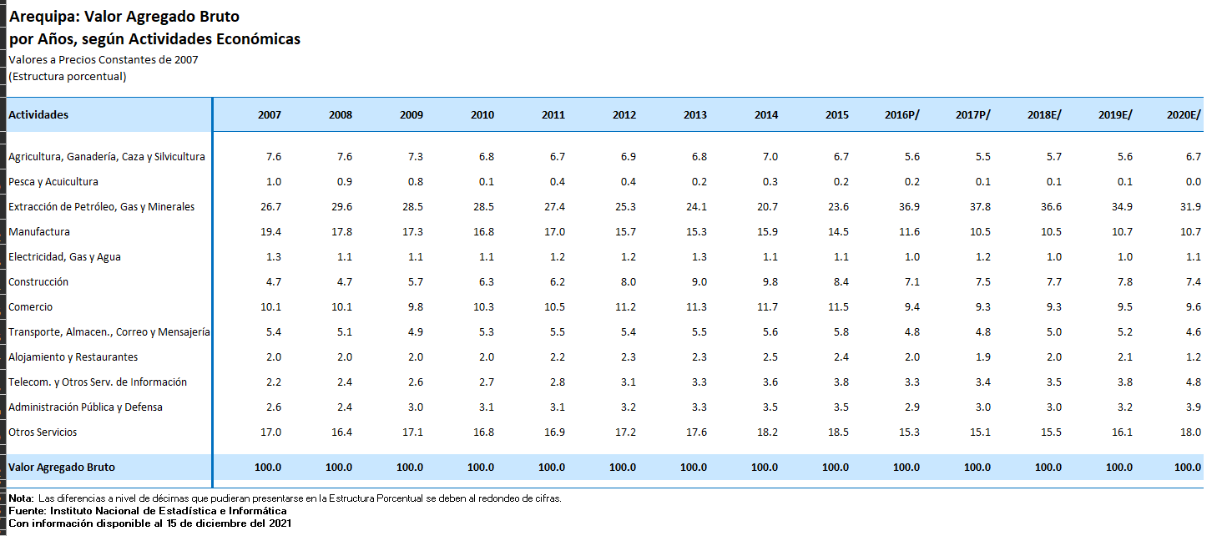
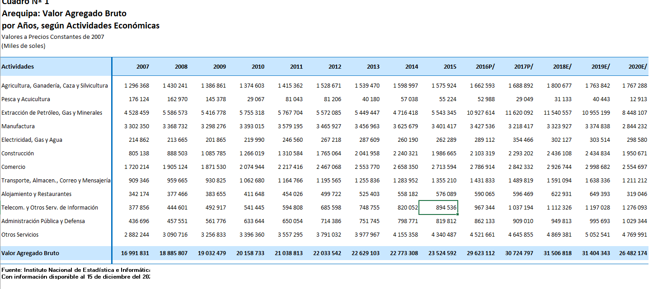
Arequipa: Crecimiento Económico 2021

Índice de Producción
 |  |  |  | IAP: Índice de Actividad Productiva |  |  |  | Electricidad: Producción de electricidad por departamento - Arequipa (gwh)

 | Año | Trimestre | Fecha | IAP | VA% Interanual | IAP Anual | Var%. IAP Anual | Electricidad
 | 2013 | Q1 | 2013-03-30 | 123.4 |  |  |  | 410.5
 | 2013 | Q2 | 2013-06-28 | 132.4 |  |  |  | 318.2
 | 2013 | Q3 | 2013-09-26 | 135.3 |  |  |  | 317.5
 | 2013 | Q4 | 2013-12-25 | 141.6 |  | 532.7 |  | 319.9
 | 2014 | Q1 | 2014-03-25 | 130.8 | 6% | 540.1 |  | 309.3
 | 2014 | Q2 | 2014-06-23 | 136.9 | 3% | 544.6 |  | 225.5
 | 2014 | Q3 | 2014-09-21 | 130.9 | -3% | 540.2 |  | 229.5
 | 2014 | Q4 | 2014-12-20 | 137.5 | -3% | 536.1 | 1% | 246.4
 | 2015 | Q1 | 2015-03-20 | 127.2 | -3% | 532.5 | -1% | 250.6
 | 2015 | Q2 | 2015-06-18 | 133.2 | -3% | 528.8 | -3% | 245.1
 | 2015 | Q3 | 2015-09-16 | 137.0 | 5% | 534.9 | -1% | 246.6
 | 2015 | Q4 | 2015-12-15 | 156.4 | 14% | 553.8 | 3% | 246.4
 | 2016 | Q1 | 2016-03-14 | 166.1 | 31% | 592.7 | 11% | 263.1
 | 2016 | Q2 | 2016-06-12 | 173.1 | 30% | 632.6 | 20% | 322.7
 | 2016 | Q3 | 2016-09-10 | 176.5 | 29% | 672.1 | 26% | 280.1
 | 2016 | Q4 | 2016-12-09 | 181.7 | 16% | 697.4 | 26% | 293.8
 | 2017 | Q1 | 2017-03-09 | 171.0 | 3% | 702.3 | 18% | 114.4
 | 2017 | Q2 | 2017-06-07 | 178.5 | 3% | 707.7 | 12% | 151.3
 | 2017 | Q3 | 2017-09-05 | 191.5 | 8% | 722.7 | 8% | 232.7
 | 2017 | Q4 | 2017-12-04 | 182.2 | 0% | 723.2 | 4% | 96.1
 | 2018 | Q1 | 2018-03-30 | 174.3 | 2% | 726.5 | 3% | 129.3
 | 2018 | Q2 | 2018-06-28 | 187.1 | 5% | 735.1 | 4% | 89.7
 | 2018 | Q3 | 2018-09-26 | 190.5 | -1% | 734.1 | 2% | 90.0
 | 2018 | Q4 | 2018-12-25 | 189.8 | 4% | 741.7 | 3% | 96.7
 | 2019 | Q1 | 2019-03-25 | 181.5 | 4% | 748.9 | 3% | 129.0
 | 2019 | Q2 | 2019-06-23 | 184.2 | -2% | 746.0 | 1% | 89.5
 | 2019 | Q3 | 2019-09-21 | 182.7 | -4% | 738.2 | 1% | 90.7
 | 2019 | Q4 | 2019-12-20 | 191.1 | 1% | 739.5 | 0% | 95.9
 | 2020 | Q1 | 2020-03-19 | 159.0 | -12% | 717.0 | -4% | 145.7
 | 2020 | Q2 | 2020-06-17 | 124.4 | -32% | 657.2 | -12% | 89.0
 | 2020 | Q3 | 2020-09-15 | 162.5 | -11% | 637.0 | -14% | 93.2
 | 2020 | Q4 | 2020-12-14 | 175.4 | -8% | 621.3 | -16% | 100.7
 | 2021 | Q1 | 2021-03-14 | 168.4 | 6% | 630.7 | -12% | 97.8
 | 2021 | Q2 | 2021-06-12 | 169.3 | 36% | 675.6 | 3% | 89.1
 | 2021 | Q3 | 2021-09-10 | 178.2 | 10% | 691.3 | 9% | 98.2
 | 2021/E | Q4 | 2021-12-09 | 182.1 | 4% | 698.0 | 12% | 98.2
 | Estimado al cuarto trimestre 2021
 | Fuente: INEI, BCRP
 | Elaboración: CIE-PERUCÁMARAS

Estructura económica (Miles de soles a precios constantes 2007)

 | Actividades |  |  | 2013 | 2014 | 2015 | 2016 | 2017 | 2018 | 2019 | 2020
 | Agricultura, Ganadería, Caza y Silvicultura |  |  | 1,539,470 | 1,598,997 | 1,575,924 | 1,662,593 | 1,688,892 | 1,800,677 | 1,763,842 | 1,767,288
 | Pesca y Acuicultura |  |  | 40,180 | 57,038 | 55,224 | 52,988 | 29,049 | 31,133 | 40,443 | 12,913
 | Extracción de Petróleo, Gas y Minerales |  |  | 5,449,447 | 4,716,418 | 5,543,345 | 10,927,614 | 11,620,092 | 11,540,557 | 10,955,199 | 8,448,107
 | Manufactura |  |  | 3,456,963 | 3,625,679 | 3,401,417 | 3,427,536 | 3,218,417 | 3,323,927 | 3,374,838 | 2,844,232
 | Electricidad, Gas y Agua |  |  | 287,609 | 260,190 | 262,289 | 289,112 | 354,466 | 302,127 | 303,514 | 298,580
 | Construcción |  |  | 2,041,958 | 2,240,321 | 1,986,665 | 2,103,319 | 2,293,202 | 2,436,108 | 2,434,834 | 1,950,671
 | Comercio |  |  | 2,553,770 | 2,658,350 | 2,713,594 | 2,786,914 | 2,842,332 | 2,926,744 | 2,998,682 | 2,554,697
 | Transporte, Almacen., Correo y Mensajería |  |  | 1,255,836 | 1,283,952 | 1,355,210 | 1,431,833 | 1,489,819 | 1,591,094 | 1,638,336 | 1,211,212
 | Alojamiento y Restaurantes |  |  | 525,403 | 558,182 | 576,089 | 590,065 | 596,469 | 622,931 | 649,393 | 319,046
 | Telecom. y Otros Serv. de Información |  |  | 748,755 | 820,052 | 894,536 | 967,344 | 1,037,194 | 1,112,326 | 1,197,028 | 1,276,093
 | Administración Pública y Defensa |  |  | 751,745 | 798,771 | 819,812 | 862,133 | 909,010 | 949,813 | 995,693 | 1,029,344
 | Otros Servicios |  |  | 3,977,967 | 4,155,358 | 4,340,487 | 4,521,661 | 4,645,855 | 4,869,381 | 5,052,541 | 4,769,991
 | Valor Agregado Bruto |  |  | 22,629,103 | 22,773,308 | 23,524,592 | 29,623,112 | 30,724,797 | 31,506,818 | 31,404,343 | 26,482,174
 |  |  |  |  | 1% | 3% | 26% | 4% | 3% | 0% | -16%

Estructura porcentual (Miles de soles a precios constantes 2007)

 | Actividades |  |  | 2013 | 2014 | 2015 | 2016 | 2017 | 2018 | 2019 | 2020
 | Agricultura, Ganadería, Caza y Silvicultura |  |  | 6.8 | 7.0 | 6.7 | 5.6 | 5.5 | 5.7 | 5.6 | 6.7
 | Pesca y Acuicultura |  |  | 0.2 | 0.3 | 0.2 | 0.2 | 0.1 | 0.1 | 0.1 | 0.0
 | Extracción de Petróleo, Gas y Minerales |  |  | 24.1 | 20.7 | 23.6 | 36.9 | 37.8 | 36.6 | 34.9 | 31.9
 | Manufactura |  |  | 15.3 | 15.9 | 14.5 | 11.6 | 10.5 | 10.5 | 10.7 | 10.7
 | Electricidad, Gas y Agua |  |  | 1.3 | 1.1 | 1.1 | 1.0 | 1.2 | 1.0 | 1.0 | 1.1
 | Construcción |  |  | 9.0 | 9.8 | 8.4 | 7.1 | 7.5 | 7.7 | 7.8 | 7.4
 | Comercio |  |  | 11.3 | 11.7 | 11.5 | 9.4 | 9.3 | 9.3 | 9.5 | 9.6
 | Transporte, Almacen., Correo y Mensajería |  |  | 5.5 | 5.6 | 5.8 | 4.8 | 4.8 | 5.0 | 5.2 | 4.6
 | Alojamiento y Restaurantes |  |  | 2.3 | 2.5 | 2.4 | 2.0 | 1.9 | 2.0 | 2.1 | 1.2
 | Telecom. y Otros Serv. de Información |  |  | 3.3 | 3.6 | 3.8 | 3.3 | 3.4 | 3.5 | 3.8 | 4.8
 | Administración Pública y Defensa |  |  | 3.3 | 3.5 | 3.5 | 2.9 | 3.0 | 3.0 | 3.2 | 3.9
 | Otros Servicios |  |  | 17.6 | 18.2 | 18.5 | 15.3 | 15.1 | 15.5 | 16.1 | 18.0
 | Valor Agregado Bruto |  |  | 100.0 | 100.0 | 100.0 | 100.0 | 100.0 | 100.0 | 100.0 | 100.0

